상품제안서
패션9쪽부채(대/250mm)-크라운자루 | 상품코드: S20051

 |  |  |  |  |  |  | 02-713-8555 | www.synergygift.co.kr
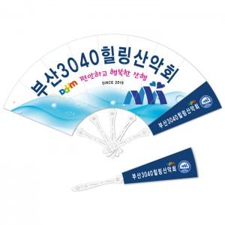

【상세/제작정보】 | <span style="font-size: 18pt;">※ 주문단위는 1,000개 단위 입니다 500개 제작 불가능!</span>​<p><span style="font-size: 14pt;">&nbsp;</span></p><p><b><span style="font-size: 14pt;">※ 비수기(9월~4월)에 비수기단가 별도운영 고객센터 문의</span><span style="font-size: 14pt;">&nbsp;</span></b></p>

【인쇄/포장옵션】 | 풀칼라 / 포장불가능

【공급단가】 | 수량 | 1,000~ | 3,000~ | 5,000~ | 10,000~ | 30,000~
*VAT별도 | 단가 | 540원 | 510원 | 480원 | 450원 | 430원

【상품 URL】 | https://www.synergygift.co.kr:443/src/goods_detail.php?gdno=18866

